콘도 이용 신청
화면명 |  | 콘도 이용 신청서(인사 시스템) | 화면영문명 | insertCondoReq.sg
화면URL |  | http://ehr2.smiledev.net/ehr/welfare/condo/insertCondoReq.sg
진입경로 |  | 전자결재 > 결재문서작성 > 총무 > 콘도 이용 신청서
화면설명 |  | 콘도 이용 신청서를 신청 할 수 있는 화면

1
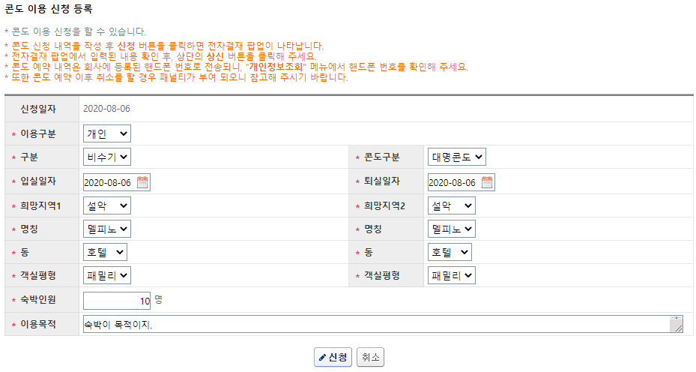
주요 기능정의
 | 기능명 | 기능설명 |  |  | 함수명
1 | 신청 | 기입한 내용을 상신
주요 메소드 정의
호출Controller |  | 메소드명 | 메소드 설명

추가사항(기타 사항을 자유롭게 기재)

콘도 이용 상신
화면명 |  | 콘도 이용 신청서 | 화면영문명 | ReqCondo
화면URL |  | http://ekp.smiledev.net/eNovator/GSWF/WebPage/ApprovalForms/ApprovalFormCtrl.aspx?formID=22&FormFileName=/Storage/GSWF/eNovForms/ko/ReqCondo_001.htm&UURL=Legacy&ERP_KEY=3772677&LEGACY_CODE=ReqCondo&USER_ID=doohko&COM_CD=SGH
진입경로 |  | 전자결재 > 결재문서작성 > 총무 > 콘도이용 신청서 >"신청" 클릭
화면설명 |  | 콘도이용 신청서를 상신 할 수 있는 화면

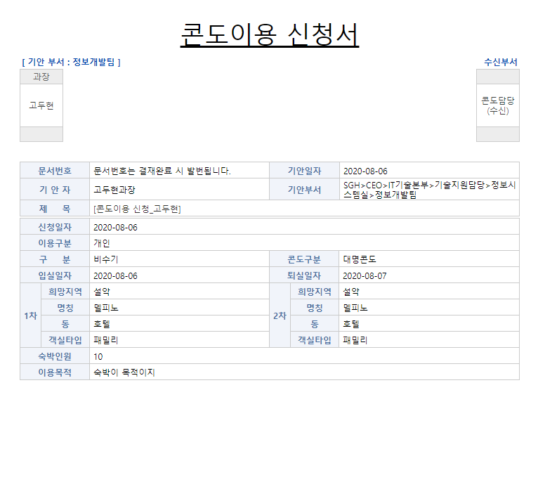

주요 기능정의
 | 기능명 | 기능설명 |  |  | 함수명
주요 메소드 정의
호출Controller |  | 메소드명 | 메소드 설명

추가사항(기타 사항을 자유롭게 기재)
1. 기간계 xsl 파일로 데이터 입력 받아 연동하여 출력

콘도 이용 신청 목록
화면명 |  | 콘도 이용 신청 목록(인사 시스템) | 화면영문명 | condoReqList
화면URL |  | http://ehr2.smiledev.net/ehr/welfare/condo/condoReqList.sg
진입경로 |  | 전자결재 > 결재문서작성 > 총무 > 콘도 이용 신청목록
화면설명 |  | 콘도 이용 신청 목록을 확인 할 수 있는 화면

3
1
2
4
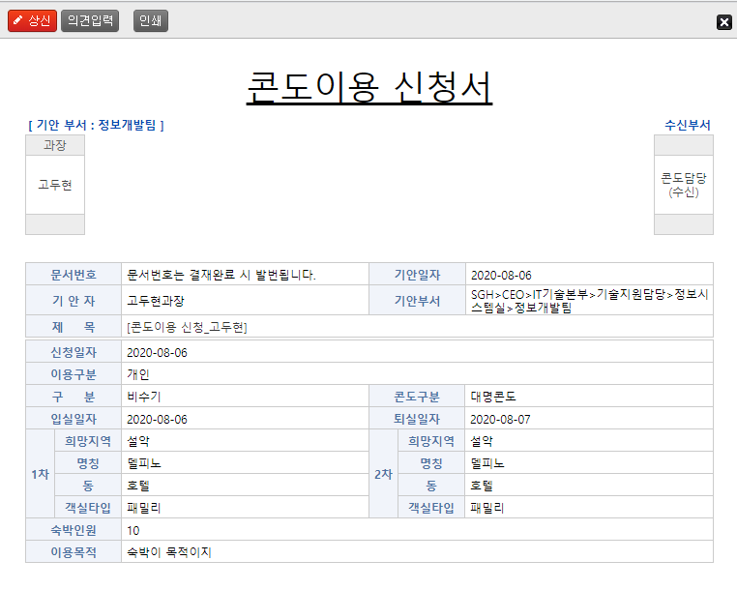
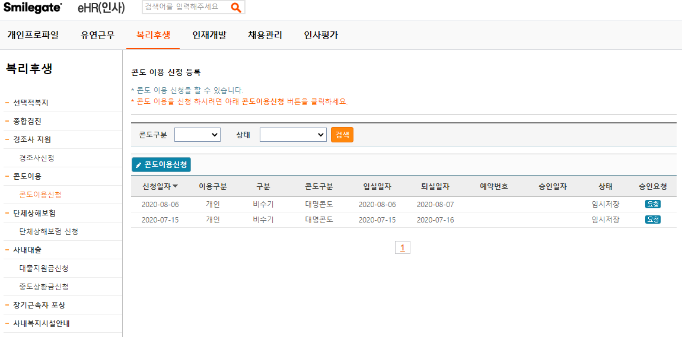
주요 기능정의
 | 기능명 | 기능설명 |  |  | 함수명
1 | 콘도구분 | 이용 콘도에 따른 구분 검색 조건 선택
2 | 상태 | 콘도이용 신청서의 상태 검색 조건 선택 (ex: 승인, 예약, 취소, 반려, 임시저장 등…)
3 | 콘도이용신청 | 신청화면으로 이동
4 | 요청 | 상신화면으로 이동
주요 메소드 정의
호출Controller |  | 메소드명 | 메소드 설명

추가사항(기타 사항을 자유롭게 기재)

